Ploting Booth V2
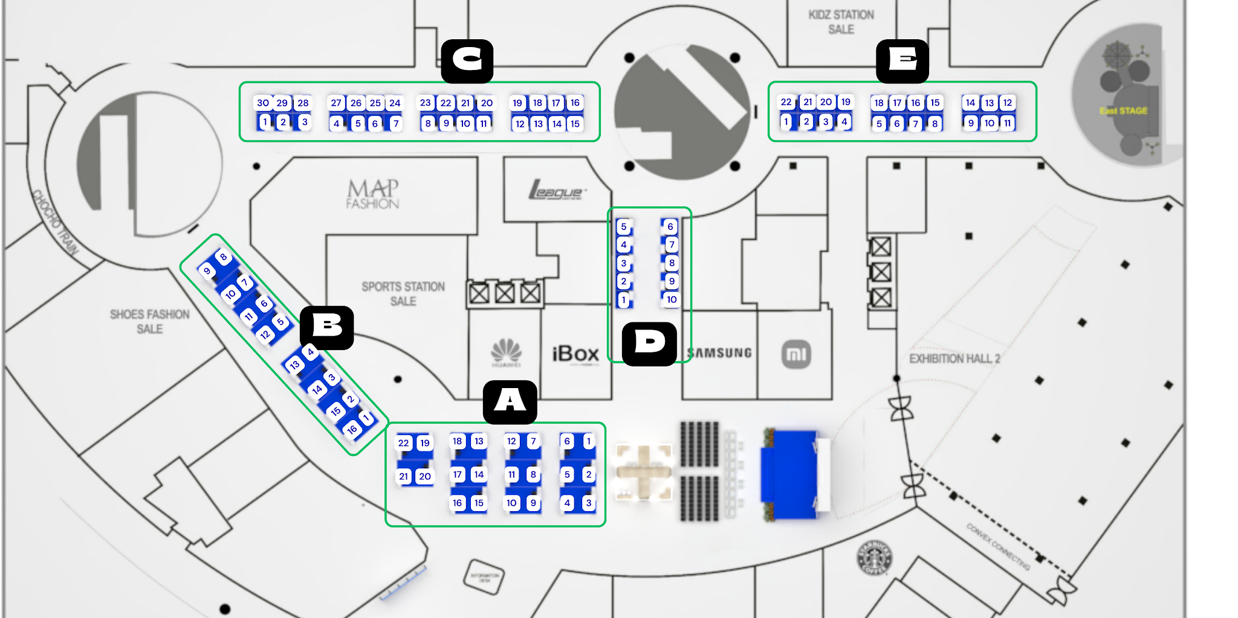
AREA A (3X2) |  | AREA B (3X2) |  | AREA C (2x2)
NAMA | NOMOR BOOTH | NAMA | NOMOR BOOTH | NAMA | NOMOR BOOTH
Fakultas Kedokteran | A1 | Jamkrindo (Sponsorship) | B1 | Mulia Samudra | C1
Fakultas Kedokteran Gigi | A2 | Pusat Penerbitan dan Percetakan (Airlangga University Press (P3UA)) | B2 | Kinara Industries | C2
Fakultas Farmasi | A3 | Pusat Penelitian dan Pengembangan Stem Cell | B3 | Olimnesia | C3
Fakultas Kedokteran Hewan | A4 | PUI RC-Gerid | B4 | Jobhun | C4
Fakultas Sains dan Tekonologi | A5 | PUI RC Patient Safety and Quality | B5 | Serasa Djiwa | C5
Fakultas Teknologi Maju dan Multidisiplin | A6 | Airlangga Institute for Learning and Growth (AILG) | B6 | Rexgo | C6
Fakultas Vokasi | A7 | PUI-PT Kesehatan Kulit dan Teknologi Kosmetik (SCT) | B7 | Umroh Private | C7
Fakultas perikanan dan kelautan | A8 | PT DPA Group : Airlangga Global Travel (AGT) | B8 | Lokasi Nusantara | C8
Fakultas Ekonomi dan Bisnis | A9 | RSGM | B9 | Japonindo Yotsuba | C9
Fakultas Kesehatan Masyarakat | A10 | RSH | B10 | Tempat tumbuh | C10
Fakultas Ilmu Budaya | A11 | RSUA | B11 | Fastrackedu | C11
FIKKIA | A12 | Unit Layanan Pengujian Farmasi | B12 | Vitalic Hit Trigger Drum | C12
Fakultas Ilmu Sosial dan Politik | A13 | CESGS Universitas Airlangga | B13 | Konveto Clothing Green (Clogreen) | C13
Fakultas Hukum | A14 | Markaswalet | B14 | Heztek Coding | C14
Fakultas Keperawatan | A15 | Bangga EV Charging Station | B15 | Braja Elektrik Motor | C15
Lembaga Penyakit Tropis | A16 | PT. Medika Karya Airlangga (airbilinest airbilisun) | B16 | Sriwijaya Kontraktor | C16
Airlangga Enterprise | A17 |  |  | APPA | C17
Pusat Asrama Mahasiswa (dormitory center) | A18 | AREA E (2X2) |  | Likur Production | C18
Pusat Pengelolaan Dana Sosial | A19 | NAMA | NOMOR BOOTH | Petime Indonesia | C19
Pusat Halal | A20 | Gyarus | E1 | Vascular Indonesia | C20
Pusat Bahasa dan Multibudaya | A21 | LEASTRA | E2 | PT Inovasi Bioproduk Indonesia (INOBI) | C21
BPOM Surabaya | A22 | Tjakrawala Batik & Crafts | E3 | Yuivite | C22
 |  | Botega.id | E4 | Ayam Ungkep Teh Nisa | C23
AREA D (2X2) |  | allbouquets | E5 | Sahabat Spondan | C24
NAMA | NOMOR BOOTH | Etnapraya Leather handbags | E6 | D'toekoe Dimsum | C25
Inkubator Universitas Veteran Pembangunan Nasional | D1 | Quoteversity | E7 | Kopi setengah serious | C26
Inkubator Trunojoyo Madura | D2 | Venture Studio | E8 | Our Care | C27
Politeknik Elektronika Negeri Surabaya | D3 | ANKA MiniLab | E9 | Ladang Pangan Indonesia | C28
Inkubator Universitas Ciputra - UC Ventures | D4 | Bylaw.Nails | E10 | Teman Menyusui | C29
Inkubator Politeknik Perkapalan Negeri Surabaya | D5 | Studi Inkubator MUA | E11 |  | C30
UIN Maulana Malik Ibrahim Malang | D6 | Zaruna gift | E12
DIKST Universitas Brawijaya | D7 | ERPEH CHROMA | E13
Universitas Hang Tuah | D8 | PROMMUNITY | E14
Inkubator Universitas Negeri Surabaya | D9 | Madu Onggu | E15
GetMasjid (UNS) | D10 | SyariHub | E16
 |  | WEBS FEB | E17
 |  | Tawdeo | E18
 |  | Partner SEHATin | E19
 |  | SWEETFOOD | E20
 |  | GOLDEN GATE DIMSUM X BUCOCIS | E21
 |  | LAMMAQ BANNA | E22

